Hoja 1
Nombre emisora | Frecuencia operación | Ancho de banda señal sin demodular (imagen medida) | Emisora cumple parametros de ancho de banda (SI/NO) | Emisora legalmente registrada (SI/NO) | señal L+R (SI/NO) | Pilot (SI/NO) | Señal L-R (SI/NO) | señal RBDS (SI/NO) | Imagen de evidencia señal demodulada
 |  | 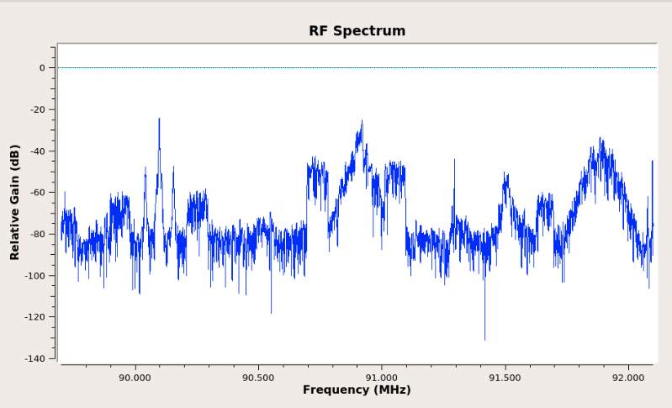 Imagen de referencia |  |  |  |  |  |  | 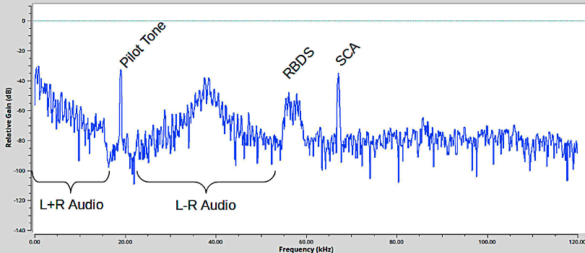 Imagen de referencia
San Juan de Giron | 88.2 | 8812-88.28 | si | si | si | s | no | no
floridablanca | 88.8 | 88.3-88.44 | si | si | si | si | no | no
barranca | 89.1 | 89.04-89.18 | si | si | si | si | no | no
W Radio | 90.7 | 90.63-90.76 | si | si | si | si | no | no
Radio Policía Nacional | 91.7 | 91.61-91.79 | si | si | si | si | no | no
Radio Nacional de Colombia - lebrija | 92.3 | 92.22-92.38 | si | si | si | si | no | no
Colombia Estéreo | 92.9 | 92.70-93.06 | no | si | si | si | no | no
La Brújula FM | 93.4 | 93.32-93.485 | si | si | si | si | no | no
RADIO NACIONAL DE COLOMBIA | 93.7 | 93.62-93.78 | si | si | si | si | no | no
RADIO OLIMPICA FM ESTEREO | 94.7 | 94.61-94.75 | si | si | si | si | no | no
tropicana | 95.7 | 95.61-95.79 | si | si | si | si | no | no
Radio USTA | 96.2 | 96.11.96.29 | si | si | si | si | si
UIS FM | 96.9 | 96.81-96.98 | si | si | si | si | si | no
Olímpica Stéreo | 97.7 | 97.64-97.77 | si | si | si | s | si | no
Caracol Radio | 99.2 | 99.11-99.27 | si | si | si | si | si | no
La FM | 99.7 | 99.61-99.78 | si | si | si | s | si | no
Emisora La Cultural | 100.7 | 100.6-100.8 | si | si | si | si | si | no
UTS Radio | 101.7 | 101.6-101.8 | si | si | si | si | si | no
La Mega | 102.5 | 102.44-102.58 | si | si | si | s | isi | no
LA VOZ DE LA INMACULADA 103.2 F.M | 103.2 | 103.04-103.31 | no | si | si | s | isi | no
El Sol | 103.7 | 103.63-103.78 | si | si | si | s | si | no
Bèsame Radio | 104.7 | 104.61-04.78 | si | si | si | si | si | no
Radio Uno | 106.7 | 106.65-106.76 | si | si | si | si | si | no
Betuliana Sterero | 107.2 | 107.15-107.27 | si | si | si | si | si | no
La U Radio | 107.7 | 107.61-107.78 | si | si | si | si | si | no

